概要
概要
 | ■はじめに
 |  | 本文書は、警戒標識レイヤ属性編集ダイアログ（以下、本ツール）の機能仕様について記したものである。

 | ■インプット情報
 |  | 本文書を作成するにあたって以下の資料等をインプット情報として用いた。

 |  |  | 資料名 | パス
 |  |  | 要件定義書 | \\win\tdc\Common\dev2-4G\05_Project\24期\警戒標識地点データ定期更新化\資料\【23-134】警戒標識地点_要件定義書.xlsx

 | ■アプリケーション構成
 |  | 本ツールの構成を以下に示す。
属性表示・編集ダイアログ上で動作
対象レイヤの属性を表示・編集
対象レイヤの属性を取得
道路DB

WARNING_SIGN
ROAD_LINK(参照のみ)
本ツール
(WARNING_SIGN.dll)
属性表示・編集ダイアログ
(AttributeDlg.dll)

DBに編集内容を反映

 | ■開発環境
 |  | 本ツールの開発環境を以下に示す。

 |  |  | クライアント環境
 |  |  | OS | Windows 7 SP1 (32bit)
 |  |  | 開発ツール | Visual Studio 2015 (Professional Edition)
 |  |  | プログラム言語 | C++
 |  |  | その他 | ArcGIS 10.3.1

 | ■動作環境
 |  | 本ツールの動作環境を以下に示す。

 |  |  | OS | Windows 7 SP1 (32bit)
 |  |  | その他 | なし

 | ■バイナリ管理
 |  | 本ツールの格納パスを以下に示す。

 |  |  | 格納パス | TODO

 | ■使用部門/工程
 |  | 本ツールの使用部門、使用工程を以下に示す。

 |  |  | 使用部門 | 道路DB制作部第二制作G、iPS
 |  |  | 使用工程 | 警戒標識データ整備

 | ■ツールタイプ

 |  |  | 分類 | SiNDY-e
 |  |  | 処理タイプ | 属性表示・編集子ダイアログ
 |  |  | Arc使用 | あり
 |  |  | 空間キャッシュ使用 | なし

機能仕様
機能仕様
 | ■概要
 |  | 本シートは警戒標識レイヤ属性編集ダイアログ（以下、本ツール）に実装される機能の詳細について記したものである。

 | ■機能
 |  | 本ツールは属性編集ダイアログ(AttributeDlg.dll)の子ダイアログとして動作する。
 |  | 警戒標識(WARNING_SIGN)レイヤが選択された際に、専用のコモンコントロールを属性編集ダイアログ上に表示する。

 | ■使用方法
 |  | SiNDY-eのインストールフォルダ(通常、C:\Program Files\SiNDY-e)以下にあるChildDlgDLLに、WARNING_SIGN.dllをコピーする。

 | ■処理詳細
 |  | ・ダイアログ起動時処理
 |  |  | 警戒標識は道路リンクと対応するため、TOCに道路リンクレイヤがない、または"非表示の"道路リンクレイヤしかない場合はエラーダイアログを表示するが、
 |  |  | エラーダイアログを閉じた後は通常通り編集可能となる。
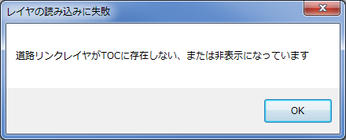

 |  |  | 属性編集ツールで警戒標識のポイントを選択した際に、TOCに"表示状態の"道路リンクレイヤが1つあり、かつ対象リンクIDに格納されている値と同じOBJECTIDの道路リンクが存在する場合、
 |  |  | 属性編集ダイアログが開いたタイミングでその道路リンクを地図上で赤くハイライトする。

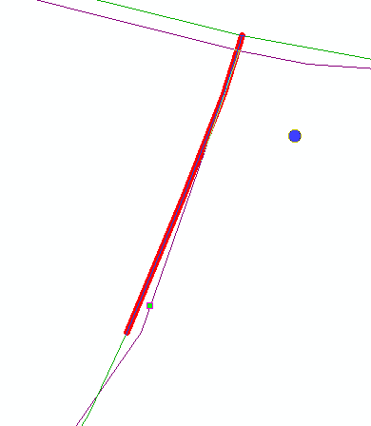

 |  |  | なお、TOCに"表示状態の"道路リンクレイヤが複数存在する場合は、その中で一番上にあるレイヤを参照する。

 |  | ・属性ダイアログの各コントロールの処理
 |  |  | ※情報ソース(SOURCE)は他の属性編集ダイアログと共通であるため、説明は割愛。

 |  |  | 編集開始前 |  |  |  |  |  |  |  |  | 編集開始状態
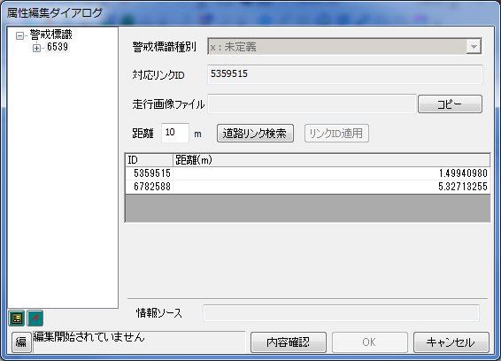
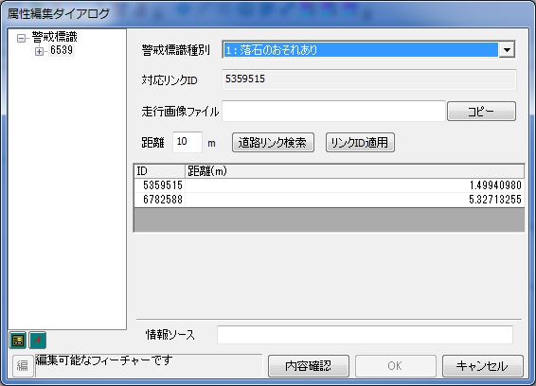

①
①
②
②
③
④
③
④

⑤
⑥
⑦
⑤
⑥
⑦
⑧
⑧

 |  |  | ①警戒標識種別編集用コンボボックス
 |  |  |  | 警戒標識種別(WARNING_SIGN_C)を編集するコンボボックス。
 |  |  |  | iPSでの整備を前提としているため、コンボボックスの表示形式は"コード値：ドメイン"とし、整備時の選択間違いを防ぐ。
 |  |  |  | コンボボックスの表示内容と、そのときWARNING_SIGN_Cに格納されている値、ドロップダウンリストからの選択可否は以下の通り。
 |  |  |  | コンボボックス表示内容 |  |  | WARNING_SIGN_Cの値(ドメイン) |  | リストから選択可能か
 |  |  |  | 1:落石のおそれあり |  |  | 1(落石のおそれあり) |  | ○
 |  |  |  | 2:すべりやすい |  |  | 2(すべりやすい) |  | ○
 |  |  |  | x:未定義 |  |  | 上記のいずれにも該当しない値 |  | ×
 |  |  |  | 編集開始前は編集不可。

 |  |  | ②対象リンクID表示用テキストボックス
 |  |  |  | 対応道路リンクID(LINK_ID)を表示するテキストボックス。
 |  |  |  | 手動整備によるミスを防ぐため、このコントロールは常時編集不可とする。
 |  |  |  | 対応道路リンクIDの編集は、"道路リンク検索結果一覧テーブル"と"リンクID適用ボタン"で行う。

 |  |  | ③走行画像ファイル編集用テキストボックス
 |  |  |  | 走行画像ファイルパス(PICTURE_PATH)を編集するテキストボックス。
 |  |  |  | 編集開始前は編集不可。

 |  |  | ④走行画像ファイルパスコピー用ボタン
 |  |  |  | このボタンを押下した際に、③の走行画像ファイル編集用テキストボックスに格納されているファイルパスをクリップボードにコピーする。
 |  |  |  | 検査時の画像位置検索作業を考慮し、編集状態を問わずボタンの押下を可能とする。

 |  |  | ⑤検索距離指定テキストボックス
 |  |  |  | 選択中の警戒標識から対応する道路リンクの候補を探す際の、距離の閾値を指定する。
 |  |  |  | 単位はメートル(m)。
 |  |  |  | 初期値は"10"とし、最大値は"50"とする。
 |  |  |  | 数字以外の文字は入力不可。

 |  |  | ⑥道路リンク検索ボタン
 |  |  |  | ⑤で指定された距離内に存在する道路リンクを探す。
 |  |  |  | 検索結果は⑧のテーブルに出力する。
 |  |  |  | ボタン押下時に⑤の内容をチェックする。下記のいずれかに該当する場合はエラーダイアログを出力し、検索をキャンセルする。
 |  |  |  |  | ・何も入力されていない
 |  |  |  |  | ・マイナス値が入力されている
 |  |  |  |  | ・50以上の数値が入力されている
 |  |  |  | また、TOCに道路リンクレイヤが存在しない、または非表示の道路リンクレイヤしかない状態でボタンを押下した場合も、エラーダイアログを表示して検索をキャンセルする。
 |  |  |  | 編集開始前でも検索は可能。

 |  |  | ⑦リンクID適用ボタン
 |  |  |  | このボタンを押下した際に、⑧で道路リンクが選択されていれば、その道路リンクのOBJECTIDを②の警戒標識の対応道路リンクIDに反映する。
 |  |  |  | ⑧で何も選択されていない状態で押下した場合は何もしない。
 |  |  |  | 編集開始前はグレーアウトし、選択不可とする。

 |  |  | ⑧道路リンク検索結果一覧テーブル
 |  |  |  | 選択中の警戒標識から⑤で指定した距離以内にある道路リンクの一覧を表示する。
 |  |  |  | 属性ダイアログを起動した際には、初めから警戒標識から10m以内にある道路リンクの一覧が表示される。
 |  |  |  | ⑥を押下すると、一覧が更新される。
 |  |  |  | 左から順に"ID"列と"距離(m)"列が存在し、検索結果として取得した道路リンクのOBJECTIDと、警戒標識から道路リンクまでの最短距離(m)をそれぞれ格納する。
 |  |  |  | 検索結果は距離(m)の昇順でソートする。
 |  |  |  | このテーブルの中から対応する道路リンクを選択する。青色のグリッドが選択されている状態を示す。
 |  |  |  | 選択された道路リンクは地図上でハイライトする。LINK_IDの道路リンクと同じ場合は緑色、異なる場合は青色でハイライトする。

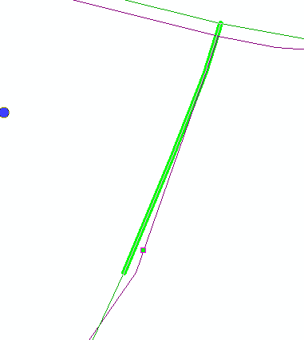
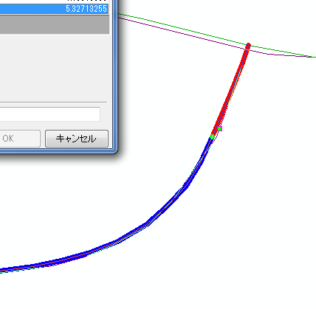

 |  |  |  | なお、警戒標識に対応する道路リンクは1つだけであるため、テーブル上での複数選択は不可である。
 |  |  |  | ダブルクリックの選択による②への反映は、整備ミス防止のため、不可としている。

 |  |  | ・レイヤ共通フィールド（情報ソース以外）の更新値
 |  |  |  | DBに反映する際、「情報ソース」以外の共通フィールドに関しては、以下の値に更新する。
 |  |  |  | フィールド名 |  | フィールドエイリアス名 |  | 更新内容
 |  |  |  | OPERATOR |  | 最終更新者 |  | ユーザ認証画面で入力したユーザ名
 |  |  |  | PURPOSE_C |  | 作業目的 |  | ユーザ認証画面で選択した作業目的
 |  |  |  | MODIFYDATE |  | 最終更新日時 |  | DBへの反映更新日時
 |  |  |  | UPDATETYPE_C |  | 最終更新内容 |  | 新規作成時→1（新規作成） 既存ポイント編集時→4（属性変更）
 |  |  |  | PROGMODIFYDATE |  | 最終プログラム更新日時 |  | 変更なし
 |  |  |  | MODIFYPROGNAME |  | 最終更新プログラム名 |  | 変更なし
 |  |  |  | USERCLAIM_F |  | ユーザクレームフラグ |  | 変更なし

 |  |  | ・属性チェック
 |  |  |  | 属性編集ダイアログ上で「OK」ボタンを押下した際に、下記のフィールドに対してチェックを行う。
 |  |  |  | その結果、エラーとなった場合、エラーダイアログを表示してデータベースへの反映を行わない。

 |  |  |  | フィールド |  |  | チェック内容 |  |  | ステータス | エラーメッセージ
 |  |  |  | WARNING_SIGN_C |  |  | WARNING_SIGN_Cの値が、初期値0以外でかつ「警戒標識種別コード」で定義されている値かどうか |  |  | ERROR | WARNING_SIGN_Cに格納されている値(実際のWARNING_SIGN_Cの値)は警戒標識種別コードに存在しません

処理フロー
処理フロー
 | ■全体フロー
Start

ダイアログに表示するフィーチャのレイヤ名を取得

レイヤに応じてダイアログに表示するコントロールを切り替え

TOCに表示状態の道路リンクレイヤはあるか？
No
エラーダイアログを出力する

Yes

指定距離以内にある道路リンクを検索し、一覧に表示

紐付く道路リンクをハイライトする

各コントロールにフィーチャの属性値
を表示

操作待機

ツリーから別のフィーチャが選択された
道路リンク検索ボタンが押された
検索結果一覧から道路リンクを選択した
コピーボタンが押された
属性が編集された
リンクID適用ボタンが押された
キャンセルボタンが押された
OKボタンが押された

TOCに表示状態の道路リンクレイヤはあるか？
TOCに表示状態の道路リンクレイヤはあるか？
編集内容をすべて破棄
エラーチェック
No
No
1つでもエラーはあるか？
Yes
検索結果一覧から選択されている道路リンクのOIDを、リンクIDのテキストボックスに反映
Yes
エラーダイアログを出力する
走行画像ファイルのテキストボックス内の文字列をクリップボードに保存
属性値が変化していれば、コントロールの背景色を変える
指定された検索距離は適切であるか？
Yes
No
No
エラーダイアログを出力する
選択した道路リンクをハイライトする
編集内容を反映

Yes
End
指定距離以内にある道路リンクを検索し、一覧に表示

 | ■保存時エラーチェックフロー

すべてのフィーチャに対してチェックを実施

WARNING_SIGN_Cに0もしくは警戒標識種別コード以外の値が入っているか？

No

Yes

エラーメッセージを蓄積

エラーメッセージを成形

